상품제안서
빛나 훈민한글 시리즈 자개 2종세트 (자개명함케이스+자개볼펜) | 상품코드: F32497

 |  |  | 02-412-0044 | www.easy1.co.kr
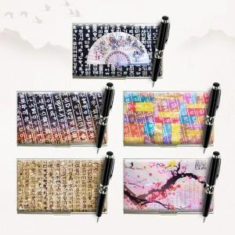

【상세/제작정보】

【인쇄/포장옵션】 | 레이저 / 포장지포장

【공급단가】 | 수량 | 50~
*VAT별도 | 단가

【상품 URL】 | https://dev.easy1.co.kr:443/src/goods_detail.php?gdno=32497

